상품제안서
라이트핏 초경량 3단암막양우산+보송보송데일리 순면타올135g 우산타올 세트 | 상품코드: S43718

 |  |  |  |  |  |  | 02-713-8555 | www.synergygift.co.kr
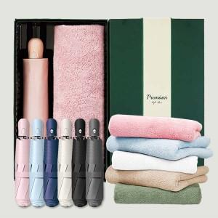

【상세/제작정보】 | <span style="font-size: 12pt;">*50세트이상 구매시 우산손잡이 레이저1도인쇄 무료</span>

【인쇄/포장옵션】 | 실크, 자수, 우산원단1도인쇄 / 포장지포장

【공급단가】 | 수량 | 50~ | 100~ | 500~ | 1,000~ | 2,000~
*VAT별도 | 단가 | 15,470원 | 14,630원 | 13,920원 | 13,560원 | 13,320원

【상품 URL】 | https://www.synergygift.co.kr:443/src/goods_detail.php?gdno=43718

